报价
 |  | 石材报价明细

 |  | 报价单位 |  | 江盛石材 |  | 客户名称 |  |  |  |  |  |  |  |  | 制表人 | 常春林
 |  | 公司地址 |  | 渝北鸳鸯西部建材城10栋B.1江盛石材 |  | 项目地址 |  |  |  |  |  |  |  |  | 制表时间 | 2025.1.16
序号 | 项目部位 | 平面图 | 原效果图 | 石材立面图和外观尺寸 | 材料图/尺寸 | 项目明细价（元） |  |  |  |  |  |  |  |  |  |  |  | 备注
 |  |  |  |  |  | 材料及加工名称 | 数量 | 单位 | 材料单价 | 加工单价 | 安装单价 | 护理单价 | 材料合计 | 加工合计 | 安装合计 | 护理合计 | 合计元
1 | 门槛石 |  | 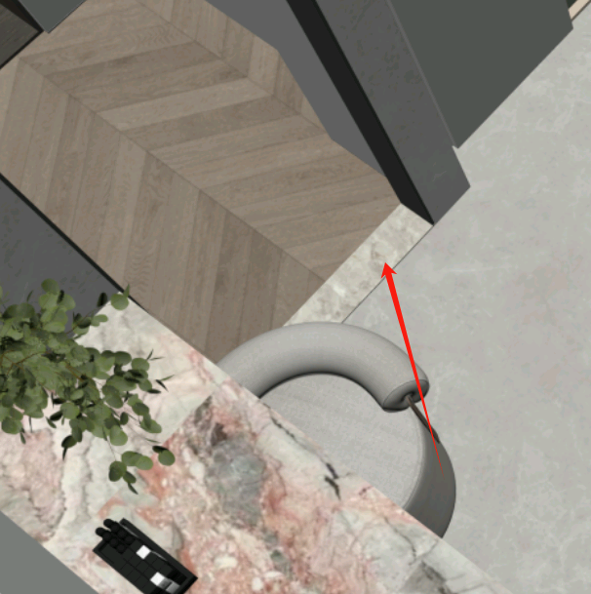 |  | 生活阳台 | 土耳其云多拉灰 | 1.00 | m | 110 |  |  |  | 110 | 0 | 0 | 0 | 110
 |  |  |  |  | 储物间 | 土耳其云多拉灰 | 1.00 | m | 110 |  |  |  | 110 | 0 | 0 | 0 | 110
 |  |  |  |  | 次卫 | 土耳其云多拉灰 | 1.00 | m | 110 |  |  |  | 110 | 0 | 0 | 0 | 110
 |  |  |  |  | 主卫 | 土耳其云多拉灰 | 1.00 | m | 110 |  |  |  | 110 | 0 | 0 | 0 | 110
 | 小计 |  |  |  |  |  |  |  |  |  |  |  |  |  |  |  |  | 440
2 | 窗台石（均不是落地窗） |  | 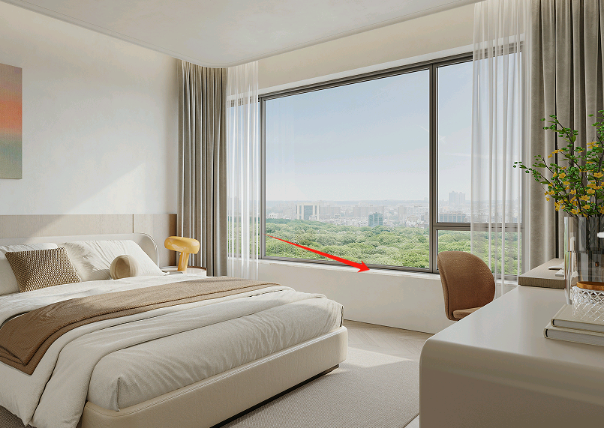 |  | 1,客厅地窗 2，书房窗台石 3,主卧 4，次卧1 5，次卧2 | 土耳其云多拉灰 | 3.97 | m2 | 480 |  |  |  | 1905 | 0 | 0 | 0 | 1905
 |  |  |  |  |  | 5*5小斜边 | 17.43 | m |  | 10 |  |  | 0 | 174 | 0 | 0 | 174
 |  |  |  |  |  | 底口见光 | 17.43 | m |  | 10 |  |  | 0 | 174 | 0 | 0 | 174
 |  |  |  |  |  | 转角磨小圆角 | 12.00 | 个 |  | 8 |  |  | 0 | 96 | 0 | 0 | 96
 |  |  |  |  |  | 切角 | 6.00 | 个 |  | 15 |  |  | 0 | 90 | 0 | 0 | 90
 |  |  |  |  |  | 加钢筋 | 17.43 | m |  | 15 |  |  | 0 | 261 | 0 | 0 | 261
 |  |  |  |  |  | 防水 | 3.97 | m2 |  | 15 |  |  | 0 | 60 | 0 | 0 | 60
 |  |  |  |  |  | 安装窗台石 | 17.43 | m |  |  | 55 | 50 | 0 | 0 | 959 | 872 | 1830
 | 小计 |  |  |  |  |  |  |  |  |  |  |  |  |  |  |  |  | 4591
3 | 阳台门槛石 |  | 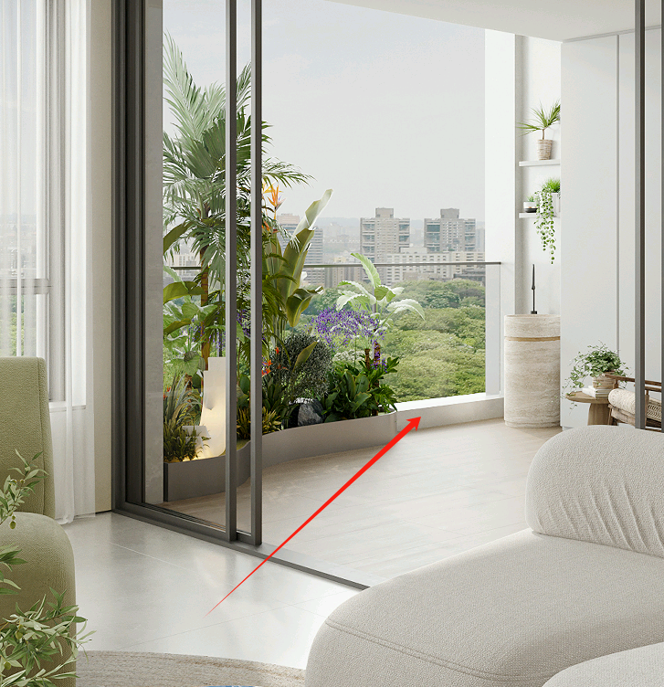 |  |  | 土耳其云多拉灰 | 2.54 | m2 | 480 |  |  |  | 1220 | 0 | 0 | 0 | 1220
 |  |  |  |  |  | 直吊小斜边 | 4.05 | m2 |  | 35 |  |  | 0 | 142 | 0 | 0 | 142
 |  |  |  |  |  | 拉槽5*5见光 | 4.05 | m |  | 15 |  |  | 0 | 61 | 0 | 0 | 61
 |  |  |  |  |  | 定厚 | 4.05 | m |  | 12 |  |  | 0 | 49 | 0 | 0 | 49
 |  |  |  |  |  | 防水 | 2.54 | m2 |  | 15 |  |  | 0 | 38 | 0 | 0 | 38
 |  |  |  |  |  | 安装盖板+立板 | 4.05 | m |  |  | 90 | 80 | 0 | 0 | 365 | 324 | 689
 | 小计 |  |  |  |  |  |  |  |  |  |  |  |  |  |  |  |  | 2197
4 | 淋浴房（2套） |  | 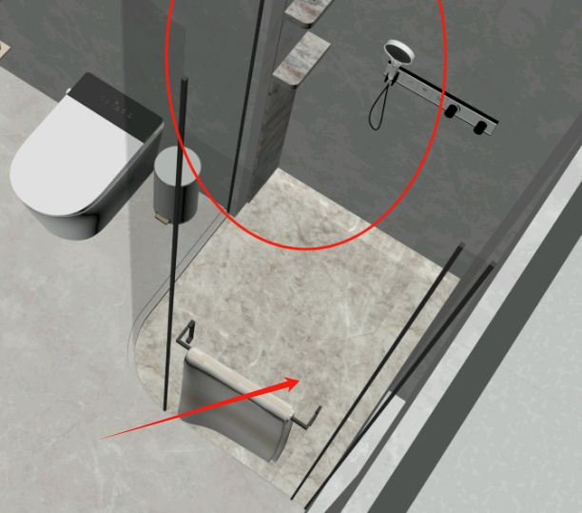 |  | 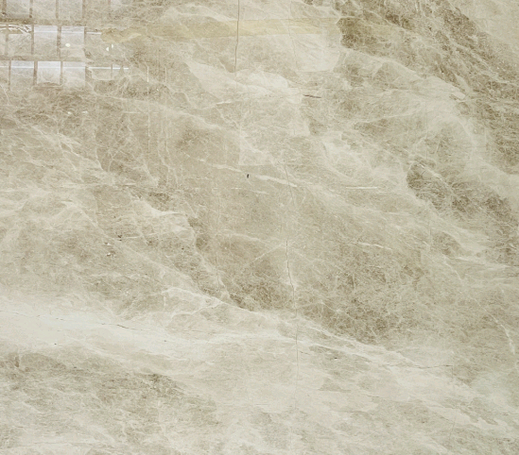 | 土耳其云多拉灰 | 3.93 | m2 | 480 |  |  |  | 1885 | 0 | 0 | 0 | 1885
 |  |  |  |  |  | 直吊小斜边 | 3.10 | m |  | 35 |  |  | 0 | 108 | 0 | 0 | 108
 |  |  |  |  |  | 弧形挡水条加工 | 1.00 | 条 |  | 300 |  |  | 0 | 300 | 0 | 0 | 300
 |  |  |  |  |  | 酸洗面 | 3.25 | m2 |  | 260 |  |  | 0 | 846 | 0 | 0 | 846
 |  |  |  |  |  | 小斜边 | 3.00 | m |  | 10 |  |  | 0 | 30 | 0 | 0 | 30
 |  |  |  |  |  | 加钢筋 | 15.50 | m |  | 15 |  |  | 0 | 233 | 0 | 0 | 233
 |  |  |  |  |  | 防水 | 3.93 | m2 |  | 15 |  |  | 0 | 59 | 0 | 0 | 59
 |  |  |  |  |  | 安装淋浴房地面 | 3.93 | m2 |  |  | 260 | 200 | 0 | 0 | 1022 | 786 | 1808
 | 小计 |  |  |  |  |  |  |  |  |  |  |  |  |  |  |  |  | 5269
5 | 客厅背景墙 |  | 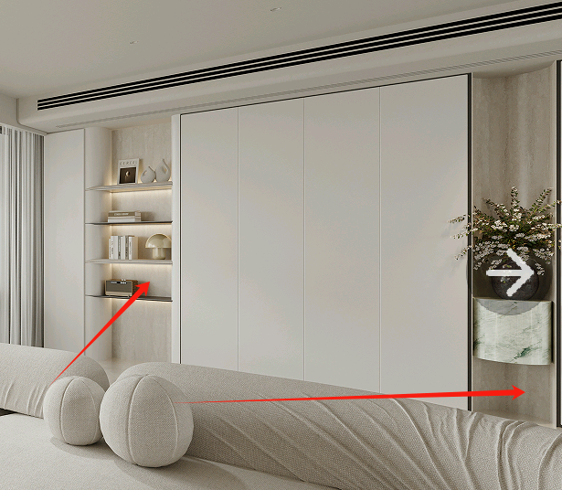 |  |  | 洞石岩板磨具面岩板（1200*2700*12） | 1.00 | 张 | 2180 |  |  |  | 2180 | 0 | 0 | 0 | 2180
 |  |  |  |  |  | 切板排版 | 3.24 | m2 |  | 50 |  |  | 0 | 162 | 0 | 0 | 162
 |  |  |  |  |  | 安装背景墙 | 2.20 | m2 |  |  | 220 |  | 0 | 0 | 484 | 0 | 484
 | 小计 |  |  |  |  |  |  |  |  |  |  |  |  |  |  |  |  | 2826
6 | 灶台 |  | 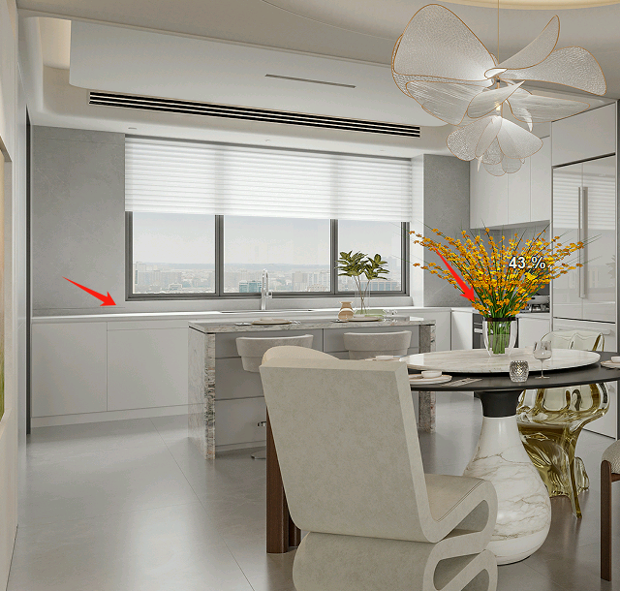 |  | 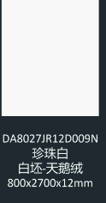 | 德利丰纯白色岩板（800*2700*12） | 3.00 | 张 | 1680 |  |  |  | 5040 | 0 | 0 | 0 | 5040
 |  |  |  |  |  | 背倒粘接 | 5.59 | m |  | 120 |  |  | 0 | 670 | 0 | 0 | 670
 |  |  |  |  |  | 切板排版 | 6.48 | m2 |  | 50 |  |  | 0 | 324 | 0 | 0 | 324
 |  |  |  |  |  | 台下盆 | 1.00 | 个 |  | 200 |  |  | 0 | 200 | 0 | 0 | 200
 |  |  |  |  |  | 安装灶台 | 5.75 | m |  |  | 135 |  | 0 | 0 | 776 | 0 | 776
 | 小计 |  |  |  |  |  |  |  |  |  |  |  |  |  |  |  |  | 7011
7 | 岛台+餐边柜墙面+台面+电视墙背景墙+隔板 |  | 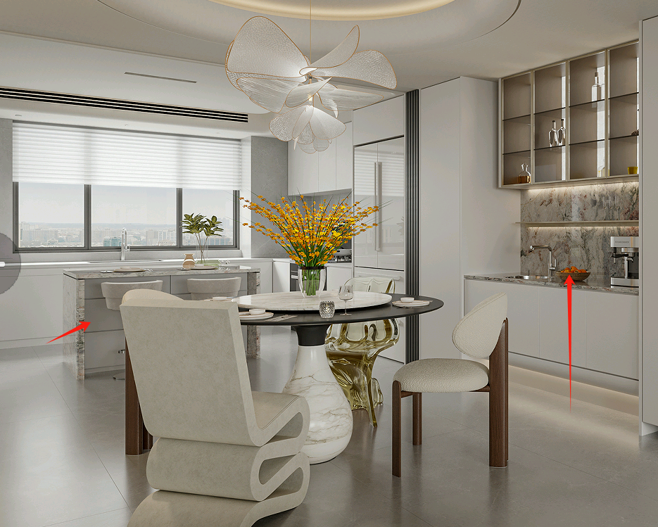 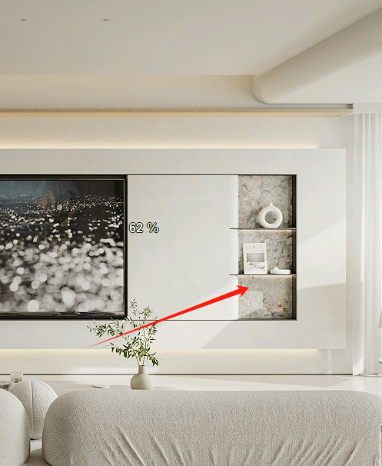 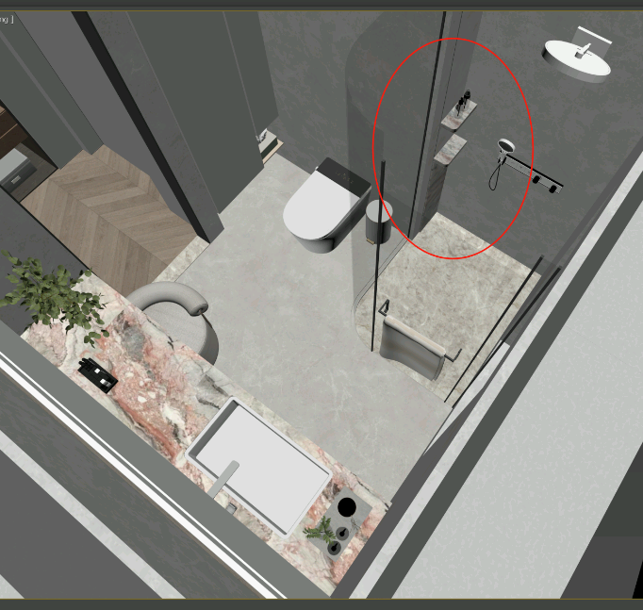 |  | 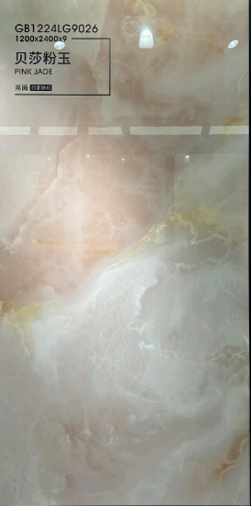 | 贝莎粉玉 | 4.00 | 张 | 1480 |  |  |  | 5920 | 0 | 0 | 0 | 5920
 |  |  |  |  |  | 切板排版 | 9.72 | m2 |  | 50 |  |  | 0 | 486 | 0 | 0 | 486
 |  |  |  |  |  | 背倒粘接 | 18.35 | m |  | 120 |  |  | 0 | 2202 | 0 | 0 | 2202
 |  |  |  |  |  | 台下盆 | 1.00 | 个 |  | 200 |  |  | 0 | 200 | 0 | 0 | 200
 |  |  |  |  |  | 隔板加工 | 2.00 | 个 |  | 150 |  |  | 0 | 300 | 0 | 0 | 300
 |  |  |  |  |  | 安装主卫隔板 | 1.00 | 套 |  |  | 200 | 200 | 0 | 0 | 200 | 200 | 400
 |  |  |  |  |  | 安装岛台+餐边柜墙面+台面 | 8.19 | m2 |  |  | 220 | 110 | 0 | 0 | 1802 | 901 | 2703
 | 小计 |  |  |  |  |  |  |  |  |  |  |  |  |  |  |  |  | 12211
8 | 主卫台面+过道玄关墙 |  | 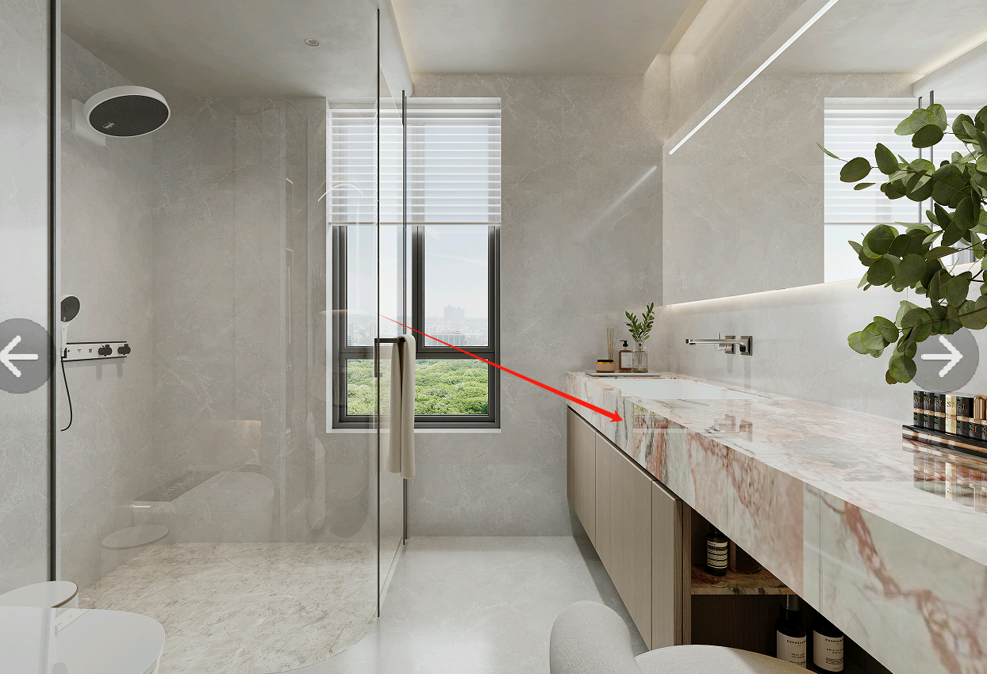 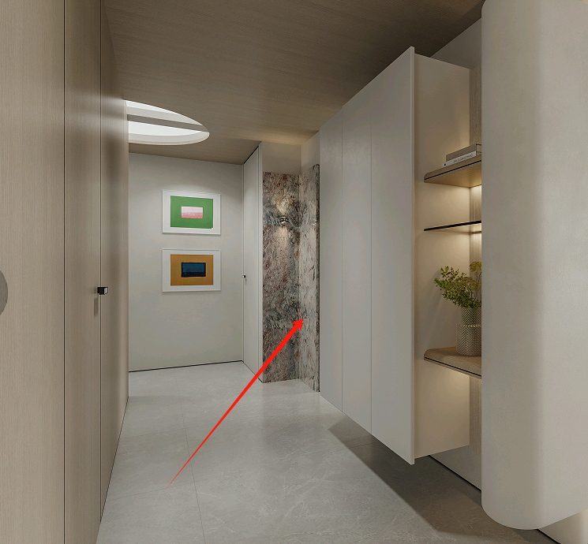 |  |  | 贝莎粉玉 | 2.00 | 张 | 1480 |  |  |  | 2960 | 0 | 0 | 0 | 2960
 |  |  |  |  |  | 洞石岩板磨具面岩板（1200*2700*12） | 1.00 | 张 | 2180 |  |  |  | 2180 | 0 | 0 | 0 | 2180
 |  |  |  |  |  | 切板排版 | 9.72 | m2 |  | 50 |  |  | 0 | 486 | 0 | 0 | 486
 |  |  |  |  |  | 背倒粘接 | 12.96 | m |  | 120 |  |  | 0 | 1555 | 0 | 0 | 1555
 |  |  |  |  |  | 台下盆 | 1.00 | 个 |  | 200 |  |  | 0 | 200 | 0 | 0 | 200
 |  |  |  |  |  | 烧钢架 | 1.00 | 套 |  | 880 |  |  | 0 | 880 | 0 | 0 | 880
 |  |  |  |  |  | 安装台面+钢架 | 1.00 | 套 |  |  | 560 | 300 | 0 | 0 | 560 | 300 | 860
 |  |  |  |  |  | 安装墙面 | 2.32 | m2 |  |  | 220 | 110 | 0 | 0 | 510 | 255 | 766
 | 小计 |  |  |  |  |  |  |  |  |  |  |  |  |  |  |  |  | 9887
9 | 入户地台+背景+公卫隔板+沙发背景墙造型台 |  | 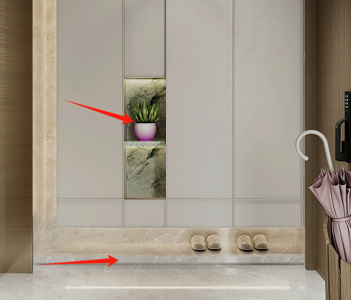 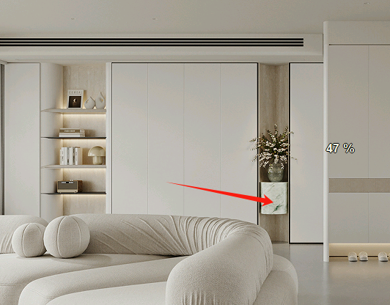 |  | 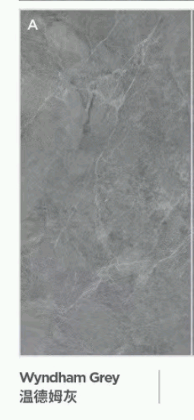 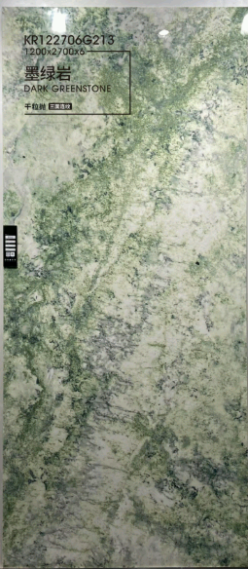 | 墨绿岩 | 1.00 | 张 | 2500 |  |  |  | 2500 | 0 | 0 | 0 | 2500
 |  |  |  |  |  | 灰色岩板 | 1.00 | 张 | 870 |  |  |  | 870 | 0 | 0 | 0 | 870
 |  |  |  |  |  | 切板排版 | 6.19 | m2 |  | 50 |  |  | 0 | 310 | 0 | 0 | 310
 |  |  |  |  |  | 入户隔板+公卫隔板加工 | 3.00 | 个 |  | 150 |  |  | 0 | 450 | 0 | 0 | 450
 |  |  |  |  |  | 沙发背景墙边几加工 | 1.00 | 个 |  | 260 |  |  | 0 | 260 | 0 | 0 | 260
 |  |  |  |  |  | 背倒粘接 | 2.20 | m |  | 120 |  |  | 0 | 264 | 0 | 0 | 264
 |  |  |  |  |  | 加钢筋 | 1.65 | m |  | 15 |  |  | 0 | 25 | 0 | 0 | 25
 |  |  |  |  |  | 安装隔板+背景墙 | 1.00 | 套 |  |  | 1000 | 500 | 0 | 0 | 1000 | 500 | 1500
 |  |  |  |  |  | 安装地台 | 1.14 | m2 |  |  | 220 | 110 | 0 | 0 | 251 | 125 | 376
 | 小计 |  |  |  |  |  |  |  |  |  |  |  |  |  |  |  |  | 6555
10 | 主卧地台+背景墙 |  | 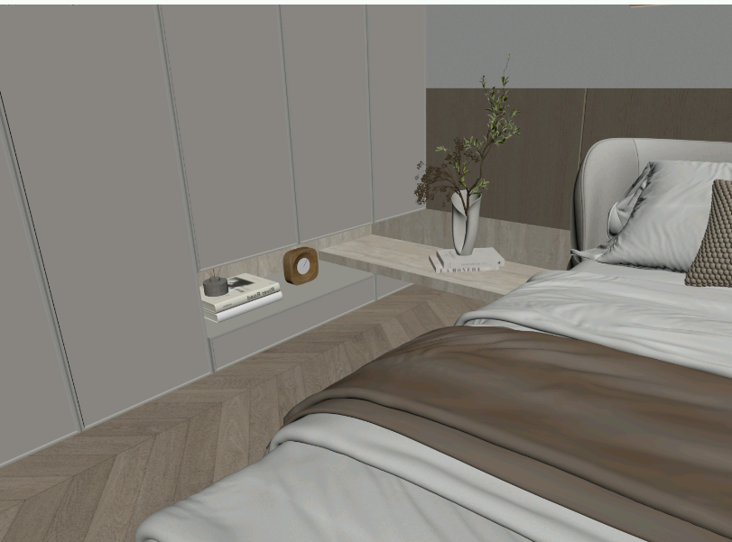 |  |  | 洞石岩板磨具面岩板（1200*2700*12） | 1.00 | 张 | 2180 |  |  |  | 2180 | 0 | 0 | 0 | 2180
 |  |  |  |  |  | 切板排版 | 2.88 | m2 |  | 50 |  |  | 0 | 144 | 0 | 0 | 144
 |  |  |  |  |  | 背倒粘接 | 3.45 | m |  | 120 |  |  | 0 | 414 | 0 | 0 | 414
 |  |  |  |  |  | 烧钢架 | 1.00 | 套 |  | 320 |  |  | 0 | 320 | 0 | 0 | 320
 |  |  |  |  |  | 安装 | 2.00 | m2 |  |  | 220 |  | 0 | 0 | 440 | 0 | 440
 | 小计 |  |  |  |  |  |  |  |  |  |  |  |  |  |  |  |  | 3498
分项合计 |  |  |  |  |  |  | 36.93 | m2 |  |  |  |  | 29280 | 12573 | 8368 | 4263 | 54483
合计 |  |  |  |  |  | 54483
景观阳台荒料洗手盆（洞石） |  |  |  |  |  | 造型台 | 1.00 | 个 | 2980 |  |  |  | 2980
运输费 |  |  |  |  |  | 运费 | 36.93 | m2 | 25 |  |  |  | 923
搬运费 |  |  |  |  |  | 搬运费 | 36.93 | m2 | 20 |  |  |  | 739
总合计 |  |  |  |  |  | 59125
顾客须知： |  | 1)以上报价为工地量尺预算价格。含切割、加工、防护、排版、运输、卸货费。不含税金.若甲方要开发票,税金由甲方承担.
 |  | 2)以上报价表中数量仅供参考，数量及金额按实际出货量据实结算，异形板按最大开料尺寸计算面积。
 |  | 3)以上价格是基于需方图纸及要求为依据报价，若有以下情况之一的，价格另行商议：① 加工尺寸与图纸不符；② 异型尺寸；③ 本合同报价单以外增加的内容：如实际加工尺寸与签定的合同报价单所列尺寸不符合，或因需方设计师在合同签定后又更改线型、增加项目。以此所产生的额外费用（包含石材材料费，安装费、辅料费）需另拟补充销售合同及报价单。
 |  | 4)以上报价不包含脚手架、水、电、美缝、水泥河沙胶泥、等各项配合费用;不包含钢管架；不包含基层找平、木基层、钢架基层。
 |  | 5）墙面辅料包含：膨胀螺丝、镀锌挂件、云石胶、AB胶。
 |  | 6)大理石/花岗石为天然大理石/花岗石制成品，存在一定的色差及纹路变化，样板只代表整个板面的小部分，以整张实物板面为准。
 |  | 7)以上报价有效期自报价之日起（即此单上日期)一个月。
 |  | 8）石材与其他材料接缝的地方，不由石材处理，应由专业的美缝商家处理。
 |  | 9）甲方自行确认基层问题是否到达乙方施工标准[例如，地面（墙面）防水，地面基础问题等],如甲方基层问题产生的相关费用均由甲方负责.
 |  | 10）室外石材接缝部分，有雨水浸透风险的部位，需我方做室外密封胶另外补500元一次（不超过20个平方，超过计40元一个平方）
 |  | 11）甲方自行养护过程中，切记不可用草酸（酸性之类的药水）进行清洗，

 |  |  |  |  |  | 需 方(公章)： |  |  |  |  |  |  |  |  | 供 方(公章)：
 |  |  |  |  |  | 法定/委托代理人(签字)： |  |  |  |  |  |  |  |  | 法定/委托代理人(签字)：
 |  |  |  |  |  | 电 话： |  |  |  |  |  |  |  |  | 电 话：
 |  |  |  |  |  | 日 期： |  |  |  |  |  |  |  |  | 日 期：

